微生信示例200
phylum | class | value | 微生信，您身边的数据分析，可视化专家
phylum_2 | class_25 | 617.88870076 | https://www.bioinformatics.com.cn/plot_basic_three_layer_circle_network_plot_200
phylum_5 | class_25 | 444.30481287
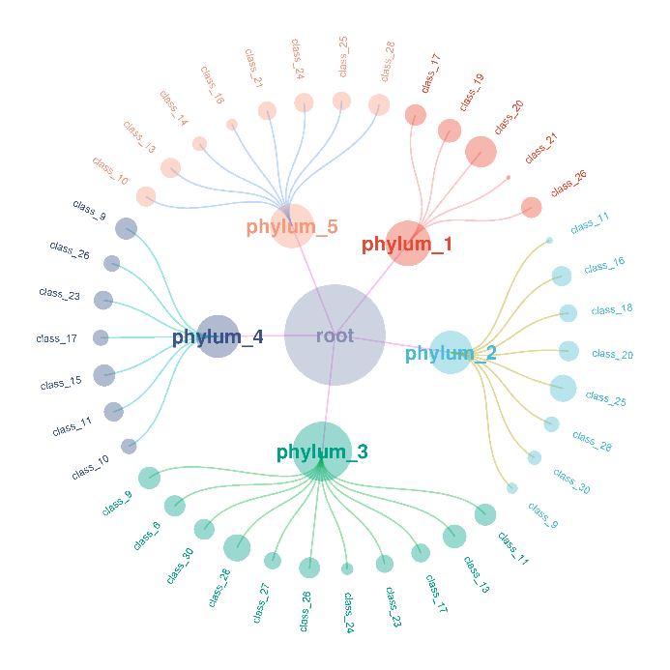
phylum_3 | class_27 | 480.68450595
phylum_1 | class_26 | 804.86905039
phylum_5 | class_10 | 717.05853073
phylum_3 | class_23 | 536.9630359
phylum_4 | class_15 | 899.62291574
phylum_3 | class_28 | 557.94707903
phylum_4 | class_11 | 656.41268214
phylum_1 | class_19 | 728.24978284
phylum_5 | class_21 | 589.58597604
phylum_4 | class_26 | 385.05302509
phylum_1 | class_21 | 14.377724354
phylum_5 | class_13 | 52.07762401
phylum_1 | class_20 | 663.69508707
phylum_5 | class_25 | 145.03966258
phylum_2 | class_9 | 144.48608676
phylum_4 | class_26 | 43.600288755
phylum_4 | class_17 | 399.04971432
phylum_2 | class_28 | 369.02455302
phylum_5 | class_13 | 671.51137701 | B站：具有从属关系（例如通路-基因，细胞-基因，物种组成等）的圆形网络图绘制视频教程
phylum_2 | class_20 | 747.79799898
phylum_3 | class_30 | 775.71254214 | 注：
phylum_3 | class_28 | 941.93403052
phylum_5 | class_28 | 865.79898324
phylum_3 | class_13 | 706.39967524
phylum_3 | class_24 | 184.93846055
phylum_3 | class_17 | 609.55156849 | 使用问题，或数据分析合作意向
phylum_4 | class_9 | 895.30085761 | 请微信扫码联系我们

phylum_2 | class_18 | 535.58544325
phylum_3 | class_11 | 911.1295463
phylum_3 | class_6 | 822.13364469
phylum_3 | class_13 | 371.7381361
phylum_3 | class_9 | 935.08475947
phylum_5 | class_14 | 85.850842275
phylum_5 | class_24 | 652.75382434
phylum_3 | class_26 | 804.0105714
phylum_1 | class_20 | 900.50598404
phylum_4 | class_23 | 629.10875779
phylum_1 | class_20 | 515.31156055
phylum_1 | class_17 | 844.87294209
phylum_5 | class_16 | 153.65553844
phylum_2 | class_25 | 863.30922067
phylum_2 | class_30 | 283.05199523
phylum_5 | class_14 | 228.84459762
phylum_4 | class_10 | 377.64900104
phylum_1 | class_19 | 348.17316507
phylum_2 | class_16 | 722.77344178
phylum_3 | class_9 | 1.5932846831
phylum_2 | class_11 | 30.81199424

